FACTURA
AROMASENSE |  | La meca del perfume |  |  | FACTURA
 |  |  | N.º de factura: |  | 1001
Barcelona, España |  | info@aromasense.com | Fecha de la factura: |  | [Fecha]
Tel.: 619 88 04 00 |  | http://aromasense.com | Fecha de vencimiento: |  | [Fecha]

FACTURAR A: | 142001
w | ANTONI PEREIRA
w | Colores y Estilo
w | Occitania
w | 08911 Badalona
w | 93 360 87 64

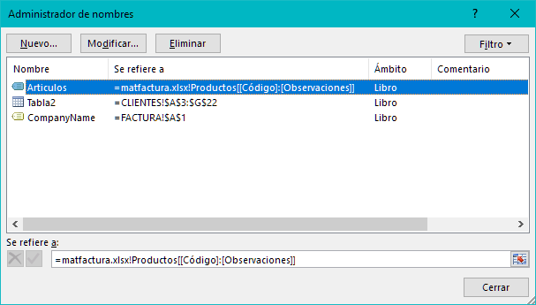
CODIGO ARTÍCULO | DESCRIPCIÓN | CASA | UNIDADES | PRECIO | TOTAL
0025 | #REF! | #REF! | 5 | #REF! | #REF!
 |  |  |  | - € | - €
 |  |  |  | - € | - €
 |  |  |  | - € | - €
 |  |  |  | - € | - €
 |  |  |  | - € | - €
 |  |  |  | - € | - €
 |  |  |  | - € | - €
 |  |  |  | - € | - €
 |  |  |  | - € | - €
 |  |  |  | - € | - €
 |  |  |  | - € | - €
 |  |  |  | - € | - €
 |  |  |  | - € | - €
 |  |  |  | - € | - €
 |  |  |  | - € | - €
 |  |  |  | - € | - €
 |  |  |  | - € | - €
 |  |  |  | - € | - €
 |  |  |  | - € | - €
 |  |  |  | - € | - €
 |  |  |  | - € | - €
 |  |  |  | - € | - €
 |  |  |  | - € | - €
 |  |  |  | - € | - €
 |  |  |  | - € | - €
 |  |  |  | - € | - €
 |  |  |  | - € | - €
 |  |  |  | - € | - €
 |  |  |  | - € | - €
 |  |  |  | - € | - €
 |  |  |  | - € | - €
 |  |  |  | - € | - €

Hacer que todos los cheques se paguen a AROMASENSE |  |  | ENVÍO |  | 5.00 €
Gracias por su confianza |  |  | TOTAL |  | #REF!

